Figure 1
Figure 1 : Part des chauffeurs actifs selon leur nombre de plateformes sur l’année 2022

Nombre de plateforme | %
1 | 22
2 | 31
3 | 29
4 ou plus | 18

Note : Un chauffeur actif est confirmé comme opérant sur une plateforme s’il a réalisé au moins dix courses dans l’année 2022 pour cette plateforme
Champ : France métropolitaine, 2022
Source : données des plateformes VTC, IN Groupe, calculs SDES
Lecture : 18 % des chauffeurs actifs exercent leur activité sur 4 plateformes ou plus en 2022

Figure 2
Figure 2 : Réparition des chauffeurs par département (lieu d’obtention de la carte professionnelle)

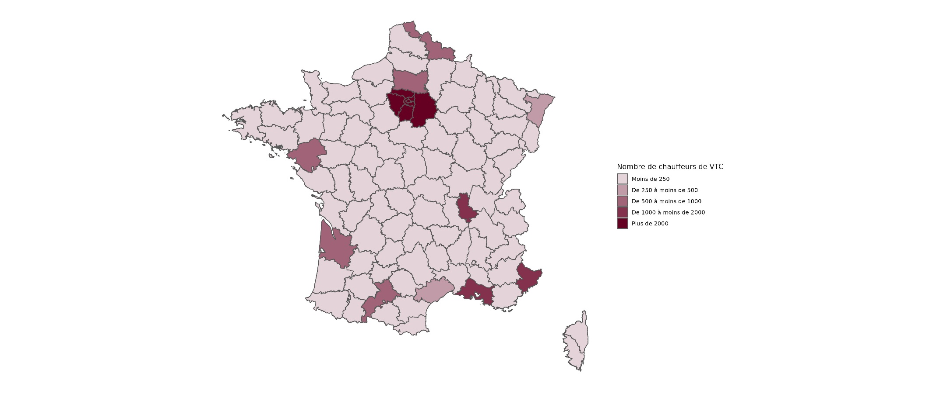

Champ : France métropolitaine, 2022
Source : données des plateformes VTC, IN Groupe, calculs SDES

Figure 3
Figure 3 : Part des chauffeurs actifs sur les plateformes selon la date d’obtention de leur première carte professionnelle

Année d'obtention de la première carte professionnelle | %
2017 et avant | 27%
2018 | 18%
2019 | 14%
2020 | 17%
2021 | 14%
2022 | 11%

Champ : France métropolitaine, 2022
Source : données des plateformes VTC, IN Groupe, calculs SDES

Figure 4
Figure 4 : Répartition des courses (en nombre de courses) selon le montant par course perçu par le chauffeur

Répartiton des courses | %
Moins de 7.65 euros | 8%
7.65 euros | 0%
Entre 7.65 euros et 10 euros | 17%
Entre 10 euros et 15 euros | 28%
Entre 15 euros et 20 euros | 18%
Entre 20 euros et 25 euros | 11%
Entre 25 euros et 30 euros | 6%
Entre 30 euros et 40 euros | 7%
Plus de 40 euros | 6%

Champ : France métropolitaine, courses réalisées par des chauffeurs actifs entre le 03/09/2022 et le 29/10/2022.
Source : données des plateformes VTC, calculs SDES

Figure 5
Figure 5 bis : Répartition du chiffre d’affaire horaire par chauffeur par temps travaillé (temps écoulé entre l’acceptation de la course et la dépose)

Chiffre d'affaire horaire | %
Moins de 25 euros | 0.4%
Entre 25 et 30 euros | 9.9%
Entre 30 et 35 euros | 31.3%
Entre 35 et 40 euros | 27.5%
Entre 40 et 45 euros | 15.5%
Entre 45 et 50 euros | 7.7%
Entre 50 et 55 euros | 3.9%
Entre 55 et 60 euros | 1.8%
Plus de 60 euros | 1.9%

Champ : France métropolitaine, courses réalisées par des chauffeurs actifs entre le 03/09/2022 et le 29/10/2022.
Les courses annulées, mais ayant donné lieu à une rémunération, ne sont pas comptabilisées
Source : données des plateformes VTC, calculs SDES

